상품제안서
한경희 프리미엄 4.5L 대용량 음식물처리기 | 상품코드: S43805

 |  |  |  |  |  |  | 02-713-8555 | www.synergygift.co.kr
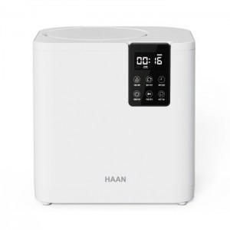

【상세/제작정보】

【인쇄/포장옵션】 | 스티커 / 포장불가능

【공급단가】 | 수량 | 1~ | 10~ | 30~ | 100~ | 300~
*VAT별도 | 단가 | 397,800원 | 376,380원 | 358,020원 | 348,840원 | 342,720원

【상품 URL】 | https://www.synergygift.co.kr:443/src/goods_detail.php?gdno=43805

